DBB
🧠 Modelo de Datos – Sistema de Facturación SaaS

🧾 1. clientes_saas

Representa a cada empresa que alquila el sistema.

Campo | Tipo | Descripción
id | int (PK) | Identificador único
nombre | varchar(100) | Nombre corto o comercial
razon_social | varchar(255) | Nombre legal
subdominio | varchar(100, único) | Subdominio de acceso (ej: ccic)
rtn | varchar(25) | RTN fiscal de la empresa
email | varchar(100) | Correo de contacto
telefono | varchar(20) | Teléfono institucional
direccion | varchar(250) | Dirección de la empresa
logo_url | varchar(255) | Logo de la empresa
estado | enum('activo','inactivo') | Estado del cliente
tipo_plan | varchar(50) | Plan contratado (ej: basico, avanzado)
certificado_digital | varchar(255) | Ruta al certificado digital (si aplica)
fecha_creacion | datetime | Fecha de alta del cliente

👤 2. usuarios

Usuarios internos del sistema (por empresa): admin, facturador, lector.

Campo | Tipo | Descripción
id | int (PK) | Identificador del usuario
cliente_id | int (FK) | Relación con clientes_saas
nombre | varchar(100) | Nombre del usuario
correo | varchar(100, único) | Correo de acceso
clave | varchar(255) | Contraseña encriptada
rol | enum(admin, facturador, lector) | Nivel de permisos

🏢 3. establecimientos

Sucursales o puntos de emisión por cliente.

Campo | Tipo | Descripción
id | int (PK) | Identificador
cliente_id | int (FK) | Relación con clientes_saas
nombre | varchar(100) | Nombre del establecimiento
codigo_establecimiento | varchar(3) | Código SAR
codigo_punto | varchar(3) | Punto de emisión SAR

📜 4. cai_rangos

Rango autorizado por el SAR para facturación.

Campo | Tipo | Descripción
id | int (PK) | Identificador
cliente_id | int (FK) | Relación con clientes_saas
establecimiento_id | int (FK) | Relación con establecimientos
punto_emision_id | int (FK) | Relación con establecimientos
cai | varchar(45) | Código CAI autorizado
rango_inicio | int | Número inicial autorizado
rango_fin | int | Número final autorizado
correlativo_actual | int | Último número usado
fecha_recepcion | date | Fecha de recepción del CAI
fecha_limite | date | Fecha límite del CAI

📇 5. clientes_factura

Personas o empresas que reciben las facturas.

Campo | Tipo | Descripción
id | int (PK) | ID del receptor
cliente_id | int (FK) | Relación con clientes_saas
nombre | varchar(100) | Nombre del receptor
rtn | varchar(25) | RTN del receptor
direccion | text | Dirección fiscal

📦 6. productos

Catálogo de servicios o bienes facturables.

Campo | Tipo | Descripción
id | int (PK) | Identificador
cliente_id | int (FK) | Relación con clientes_saas
nombre | varchar(100) | Nombre del producto
descripcion | text | Descripción opcional
precio | decimal(10,2) | Precio unitario
aplica_isv | tinyint(1) | 1 = sí, 0 = no aplica ISV

🧾 7. facturas
Campo | Tipo | Descripción
id | int (PK) | ID de factura
cliente_id | int (FK) | Relación con clientes_saas
cai_id | int (FK) | CAI utilizado
receptor_id | int (FK) | Cliente receptor
correlativo | varchar(25) | Número correlativo
fecha_emision | datetime | Fecha y hora
subtotal | decimal(10,2) | Monto antes de ISV
isv_15 | decimal(10,2) | ISV al 15%
isv_18 | decimal(10,2) | ISV al 18%
total | decimal(10,2) | Total a pagar
pdf_url | varchar(255) | Ruta del PDF generado
exonerado | tinyint(1) | 1 = Sí, 0 = No
orden_compra_exenta | varchar(50) | No. de orden de compra exenta
constancia_registro | varchar(50) | No. de constancia de registro exonerados
registro_sag | varchar(50) | No. de registro SAG
tipo_adquiriente | enum('normal', 'exonerado') | Clasificación del receptor
tasa_cambio_usd_hnl | decimal(10,4) | Tasa oficial BCH
monto_equivalente_usd | decimal(10,2) | Monto en USD mostrado en leyenda

monto_letras | text | Monto total expresado en letras

🧾 8. factura_items

Detalle línea por línea de los productos facturados.
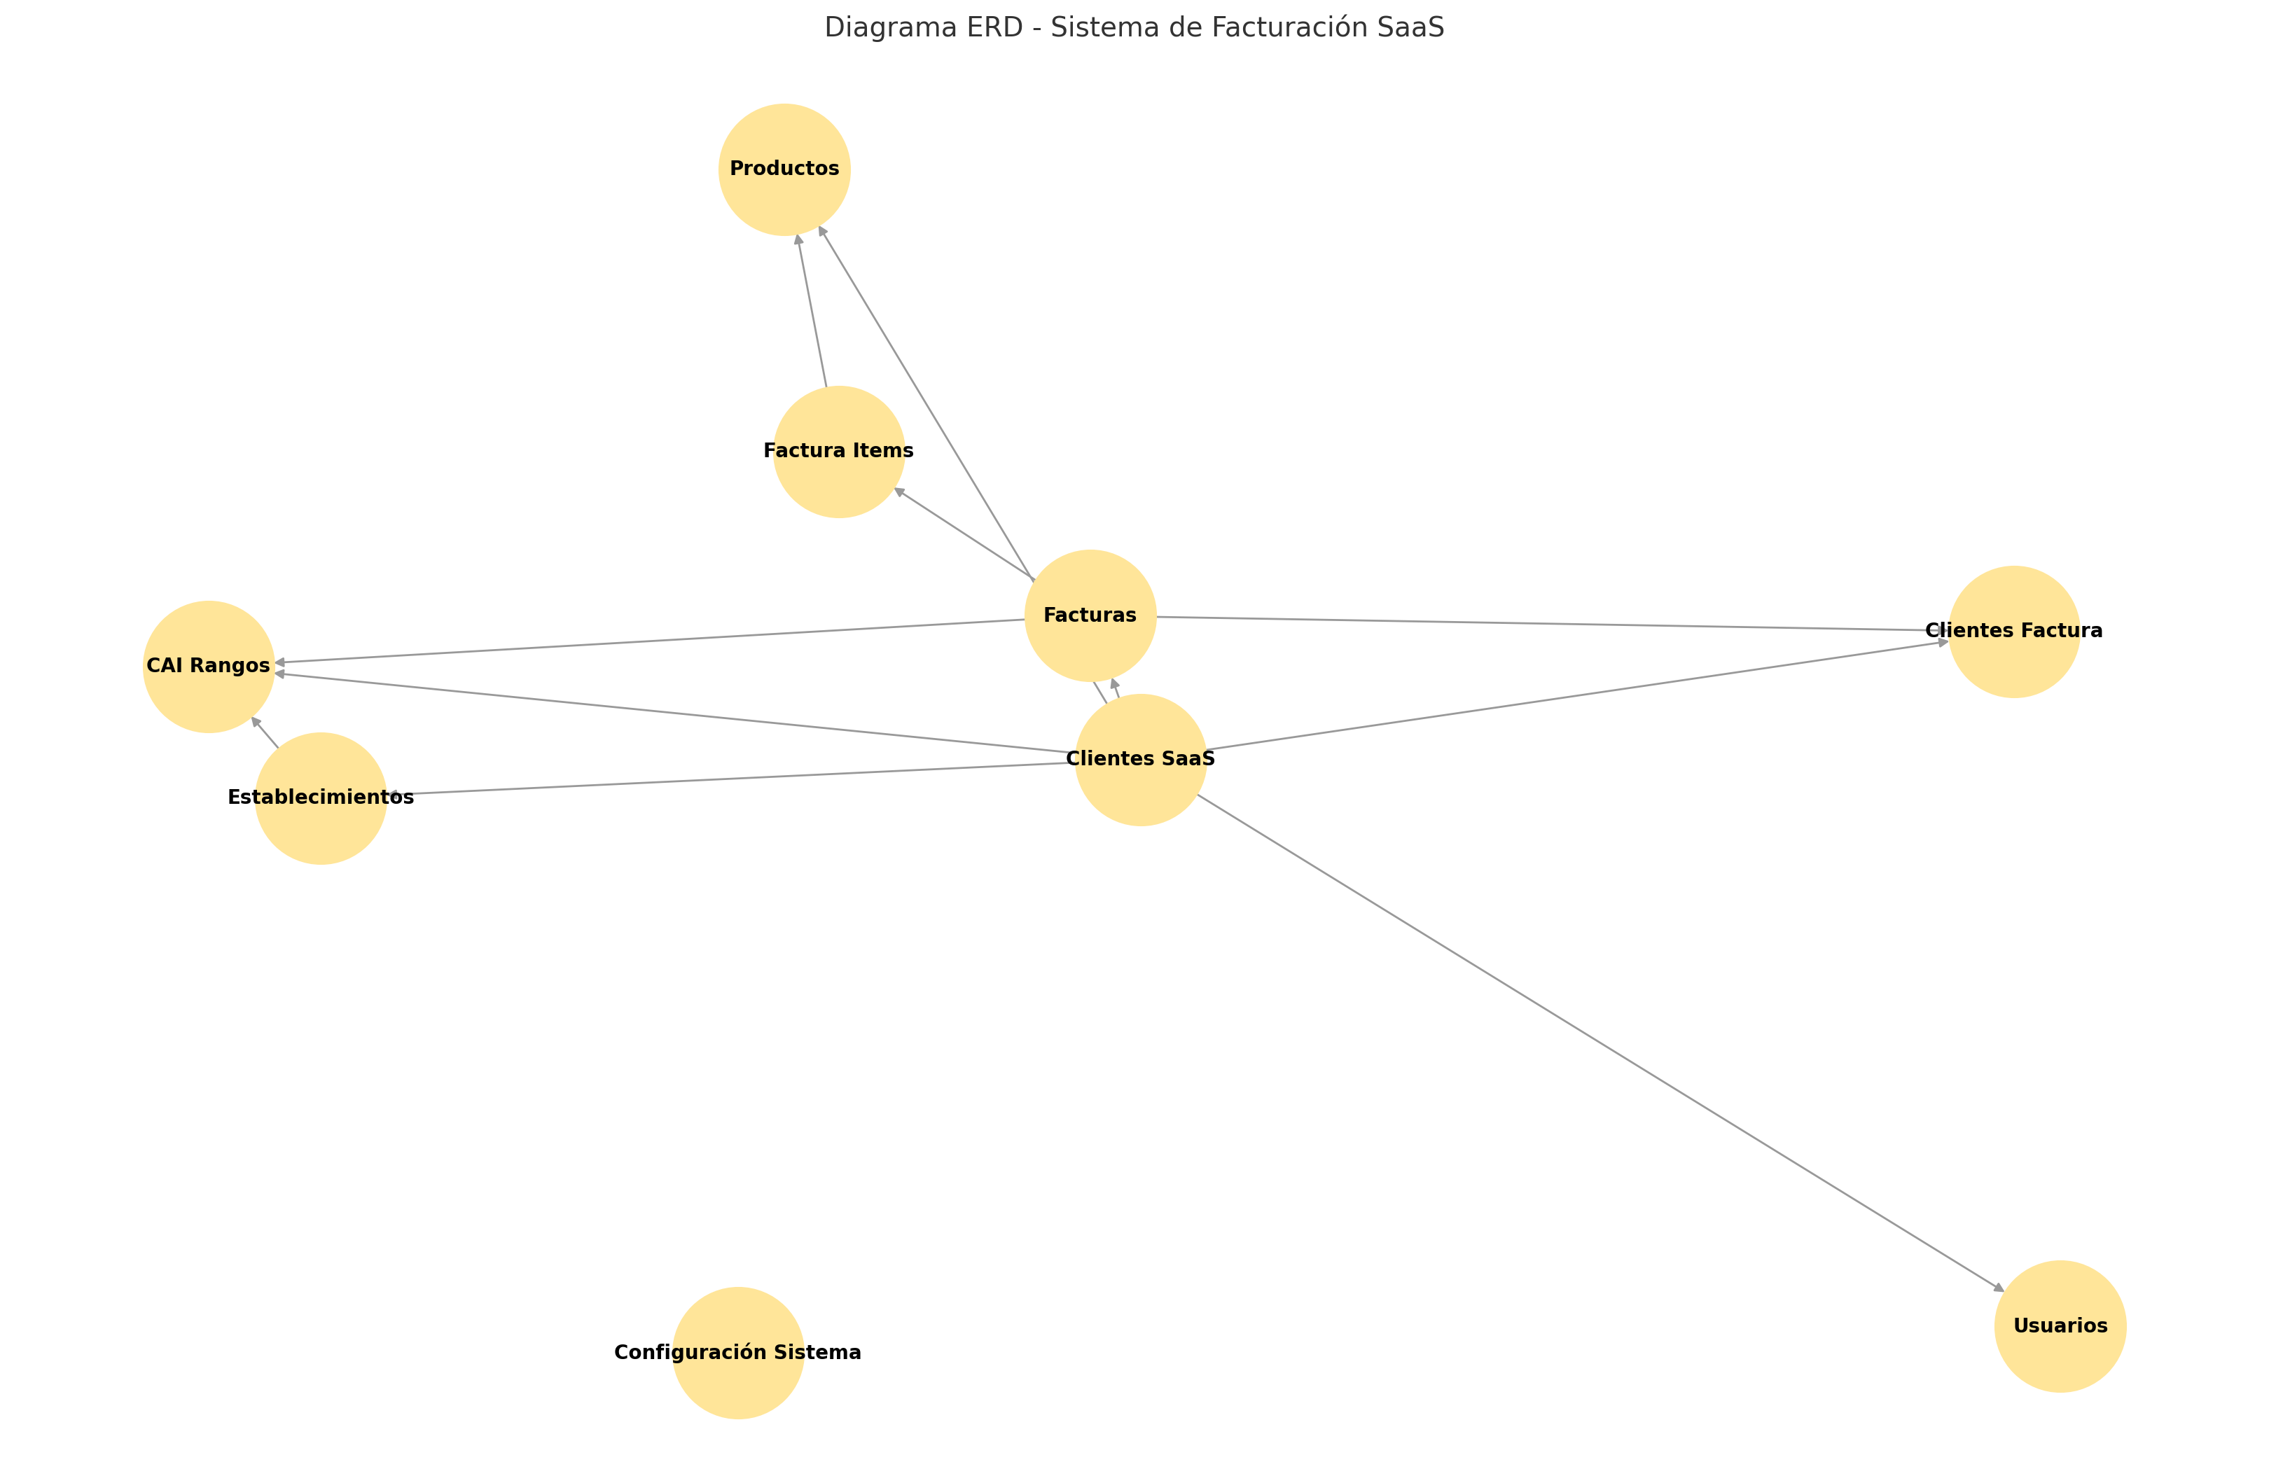
Campo | Tipo | Descripción
id | int (PK) | ID del ítem
factura_id | int (FK) | Factura asociada
producto_id | int (FK) | Producto facturado
cantidad | int | Cantidad vendida
precio_unitario | decimal(10,2) | Precio del producto
subtotal | decimal(10,2) | Subtotal sin ISV
isv_aplicado | decimal(10,2) | Monto de ISV calculado

⚙️ 9. configuracion_sistema

Información institucional general de la empresa.

Campo | Tipo | Descripción
id | int (PK) | ID
nombre_empresa | varchar(150) | Nombre legal
rtn | varchar(25) | RTN de empresa
telefono | varchar(25) | Teléfono
correo | varchar(100) | Correo institucional
direccion | text | Dirección
certificador_nombre | varchar(150) | Nombre del certificador
certificador_rtn | varchar(25) | RTN del certificador
numero_certificado | varchar(50) | Código único
footer_factura | text | Texto de pie de página

📊 Relaciones Clave

Un clientes_saas puede tener múltiples usuarios, establecimientos, productos, facturas, etc.

Cada factura se compone de uno o más factura_items.

Cada factura tiene un receptor (clientes_factura).

El cai_id dentro de una factura asegura el control fiscal del SAR.

